2月
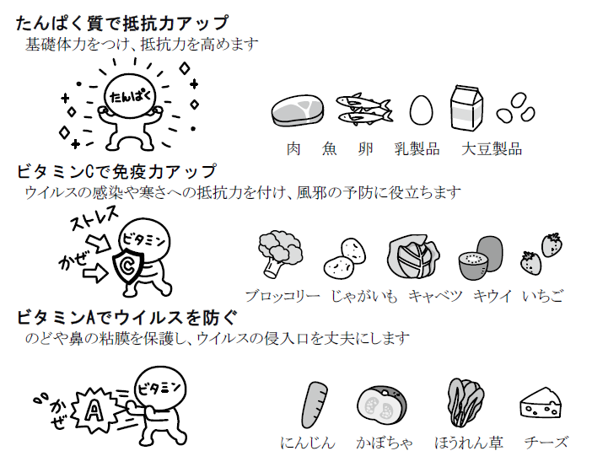 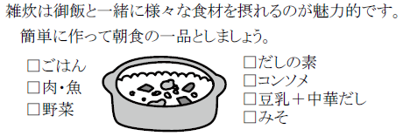 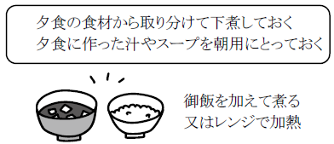
献 立 予 定 表 |  |  |  |  |  |  |  |  | Ｒ2.２月分

日 | 曜 | １０時 おやつ | 昼 食 | ３時 おやつ | 日 | 曜 | １０時 おやつ | 昼 食 |  | ３時 おやつ

2020-02-01 | 土 | 牛乳 クッキー | 肉うどん もやしの和え物 | 牛乳 あんぱん | 2020-02-15 | 土 | 牛乳 クッキー | やきそば わかめスープ |  | 牛乳 メロンパン

2020-02-03 | 月 | 牛乳 バナナ | 豆まめキーマカレー フルーツサラダ | 牛乳 お好み焼き | 2020-02-17 | 月 | 牛乳 バナナ | コーンシチュー マカロニサラダ |  | 牛乳 野菜キッシュ

2020-02-04 | 火 | 牛乳 クラッカー | 魚のムニエル 小松菜のみそ汁 | ミルク チーズコーンドーナツ | 2020-02-18 | 火 | 牛乳 クラッカー | 石狩鍋風煮込み 五色和え |  | お茶 ぜんざい

2020-02-05 | 水 | 牛乳 乾パン | いり豆腐 春雨の酢の物 | お茶 まさごもち | 2020-02-19 | 水 | 牛乳 乾パン | ポークビーンズ えのきのすまし汁 |  | 牛乳 チーズ

2020-02-06 | 木 | 牛乳 りんご | 肉じゃが さっぱりサラダ | みかん せんべい | 2020-02-20 | 木 | 牛乳 かりかりいりこ | きんぴらごぼう にぎやかみそ汁 |  | ヨーグルト クッキー

2020-02-07 | 金 | 牛乳 せんべい | から揚げ ブロッコリーのおかか和え | 牛乳 バナナ | 2020-02-21 | 金 | みかん チーズ | 千切り大根の煮物 豚汁 |  | ミルク 芋の天ぷら

2020-02-08 | 土 | 牛乳 ウエハース | クリームスープ スパゲティー もやしのゆかり和え | 牛乳 りんご | 2020-02-22 | 土 | 牛乳 ウエハース | 親子うどん みかん |  | 牛乳 クリームパン

2020-02-10 | 月 | みかん チーズ | ビーフカレー かいぞくサラダ | ミルク レーズンクッキー | 2020-02-24 | 月 | 振 替 休 日

2020-02-11 | 火 | 建 国 記 念 日 |  |  | 2020-02-25 | 火 | 牛乳 りんご | イカミンチフライ 大根と揚げのみそ汁 |  | ミルク きな粉クッキー

2020-02-12 | 水 | 牛乳 かりかりいりこ | 豆腐のツナバーグ ほうれん草スープ | 牛乳 バナナチョコレートケーキ | 2020-02-26 | 水 | 牛乳 せんべい | マーボーきのこ かむかむサラダ |  | お茶 とうもろこしの炊き込みご飯

2020-02-13 | 木 | 牛乳 ボーロ | チャプチェ 卵の中華風スープ | お茶 赤米のおにぎり | 2020-02-27 | 木 | 牛乳 ボーロ | 里芋のうま煮 和風サラダ |  | 牛乳 いちご蒸しパン

2020-02-14 | 金 | ヨーグルト | とんかつ 小松菜のみそ汁 | ミルク マカロニのきな粉和え | 2020-02-28 | 金 | プリン | すきやき風煮 きゅうりのたたき |  | みかん チーズ

 |  |  |  |  | 1900-01-29 | 土 | 牛乳 クッキー | みそラーメン 白菜の昆布和え |  | 牛乳 バナナ

